工作表1
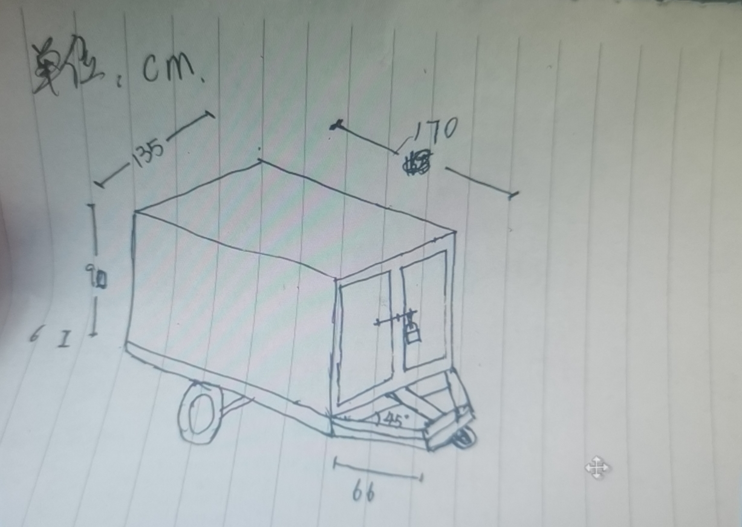
注意事项： 1、为防止导入失败，表头名称不可更改，表头行不可删除。 2、“品牌”输入20汉字以内；“型号”输入20汉字以内；“商品名称”输入30汉字以内；“参数”输入2000汉字以内；“数量”支持正整数，不超过99999；“单位”输入10汉字以内；“控制总价”支持正数，小数保留两位。 3、*号为必填项
*品牌 | *型号 | *商品名称 | 商品参数 | *数量 | *单位 | *控制总价（元）
见附件要求 | 见附件要求 | 保温饭箱 | 不锈钢材质，厚度1.2厘米。尺寸详见附件示意图 | 2 | 节 | 32000.00

要求制作单位在制作前，现场测量原有机器设备，保证规格大小，能与其他车厢衔挂；车厢内部设置可挂拖盘的轨道；车厢轮子采用实心橡胶轮子，轮子轴承要和原装配套。

